齐码尺寸表（新）
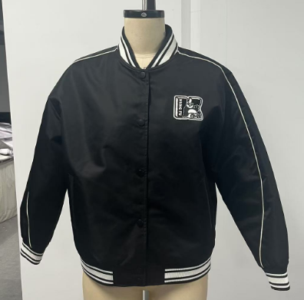
Giordano - SIZE Specification尺寸表
 |  |  |  | Date: 2024-10-10
Season/季度： | SS25
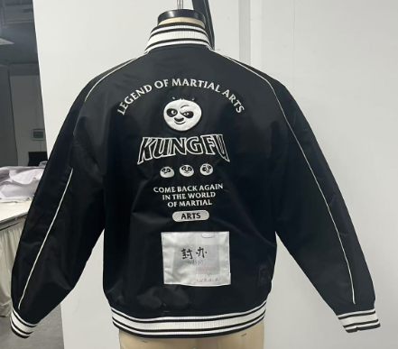
Style no./客人款號： | 05375603
Description/款式： | 女裝BOMMER
Fitting/體形： | Regular
Fabric no./布料： | F074615 AA1058
Content/布成份： | 100%Nyon
Constuction/布組織： | 70D*200D 241*83 P/D+WIR Nylon 2/2 Twil 160GWSQM +/-5% 57"
Sample no./版單號：
Vender/制造商： | SPEEDY
Remarks/備注： | 不用洗水

SIZE 尺碼 | 度法(INCH) | S | 度尺差异 | M | L | XL | XXL | Grading | TOL +/-
Chest width (1"below armhole) | 胸闊 (夾下 1")直度 | 44 |  | 46 | 49 | 52 | 55 | S-M：2" M-L-XL:3" | 1
 | 脚阔(全围，放鬆) | 38 | -1/4 | 40 | 43 | 46 | 49 | S-M：2" M-L-XL:3" | 1
 | 肩宽 | 21 |  | 21.5 | 22.5 | 23.5 | 24.5 | S-M：1/2" M-L-XL:1"
Across front-5 1/2" fm HPS | 前胸阔(高肩点度下5-1/2") | 19 |  | 19.5 | 20.5 | 21.5 | 22.5 | S-M：1/2" M-L-XL:1" | 0.5
Across back- 5 1/2" fm HPS | 后背阔(高肩点度下5-1/2") | 19.5 |  | 20 | 21 | 22 | 23 | S-M：1/2" M-L-XL:1" | 0.5
Body length (From HPS) | 前身长(高肩点度) | 25 | -0.5 | 26 | 27 | 28 | 29 | 1 | 0.5
Body length (From HPS) | 后身长(高肩点度) | 24.5 | -0.375 | 25.5 | 26.5 | 27.5 | 28.5 | 1 | 0.5
Neck opening (HPS to HPS) | 领阔(肩尖至肩尖） | 7 |  | 7.25 | 7.5 | 7.75 | 8 | 0.25 | 0.125
Front neck drop (HPS to edge) | 前领深至顶 | 3.75 |  | 3.875 | 4 | 4.125 | 4.25 | 0.125 | 0.125
Back neck drop (HPS to seam) | 后领深至缝 | 1 |  | 1 | 1 | 1 | 1 | 0 | 0.125
Sleeve length fm shoulder seam | 袖长(后中三點度) | 31.5 |  | 32.25 | 33.25 | 34.25 | 35.25
Armhole (straight) | 夹圈阔（直度） | 9.5 |  | 9.875 | 10.375 | 10.875 | 11.375 | S-M：3/8" M-L-XL:1/2" | 0.125
Muscle (1" below armhole) | 袖臂阔（夹下1",全围） | 18.25 |  | 18.75 | 19.5 | 20.25 | 21 | S-M：1/2" M-L-XL:3/4" | 0.25
Sleeve opening (full cir.) | 袖口阔(全围拉度) | 11 |  | 11.5 | 12 | 12.5 | 13 | 0.5 | 0.25
Sleeve hem height | 袖口高 | 2.25 |  | 2.25 | 2.25 | 2.25 | 2.25 | 0 | 0
Sleeve opening (Relax.) | 袖口阔(全围鬆度) | 7.375 |  | 7.875 | 8.375 | 8.875 | 9.375
 | 袋口唇宽 | 0.375 |  | 0.375 | 0.375 | 0.375 | 0.375
Side pocket width | 袋口长 | 6 |  | 6 | 6.5 | 6.5 | 7
Side pocket postion fm HPS to the top of ornamental thread | 下袋位置（肩骨至装饰线顶边） | 13.5 |  | 14.125 | 14.75 | 15.375 | 16 | 0.625 | 0.25
 | 脚高 | 2.25 |  | 2.25 | 2.25 | 2.25 | 2.25 |  | 0.375
 | 領高 | 1.5 |  | 1.5 | 1.5 | 1.5 | 1.5 |  | 0.5
 | 領羅紋(連紙口) | 4-*17-1/2 |  | 4*18-1/4 | 4*19 | 4*19-3/4 | 4*20 -1/2
 | 袖口羅紋(連紙口) | 5 1/2 *8 1/2 |  | 5 1/2 *9 | 5 1/2*9 1/2 | 5 1/2*10 | 5 1/2*10 1/2
 | 衫腳羅紋(連紙口) | 5 1/2*32 1/2 |  | 5 1/2*34 1/2 | 5 1/2*37 1/2 | 5 1/2*40 1/2 | 5 1/2*43 1/2 | 0
 | 內下袋位置（肩骨至装饰线顶边） | 13.75 |  | 14.375 | 15 | 15.625 | 16.25
 | 內袋闊*外高*內高 | 6*1*3/4 |  | 6*1*3/4 | 6*1*3/4 | 6 1/2*1*3/4 | 6 1/2*1*3/4
 | 肩骨垂直距左胸章仔 | 5.25 |  | 5.5 | 5.75 | 6 | 6.25 |  | 0
 | 前中边距左胸章仔 | 3.5 |  | 3.75 | 4 | 4.25 | 4.5
 | 右后脚唛位距侧骨 | 3.5 |  | 3.5 | 3.5 | 3.5 | 3.5
 | 右后脚唛位距脚边 | 1.5 |  | 1.5 | 1.5 | 1.5 | 1.5
 | 后幅花位距领骨 | 3.125 |  | 3.25 | 3.375 | 3.5 | 3.625
封板评语： |  | 内部意见：
1.后领罗纹高减1/4寸 |  | 1.下袋左右/上下要对称，不能有高低。
2.袖口罗纹放松一些（太紧） |  | 2.钮位一定要对准纸样，急钮调好模具试打OK再打大货。钮面不能打到起镜
fitOK，以上大货改善 |  | 3.横直珠路保持一致。
 |  | 4.注意全件车线要平服
 |  | 5.章仔位置一定要对准纸样。
QA评语

